Sheet1
状态表
M | Q2 | Q1 | Q0 | Q2n+1 | Q1n+1 | Q0n+1 | Z
0 | 0 | 0 | 0 | 0 | 0 | 1 | 0
0 | 0 | 0 | 1 | 0 | 1 | 0 | 0
0 | 0 | 1 | 0 | 0 | 1 | 1 | 0
0 | 0 | 1 | 1 | 1 | 0 | 0 | 0
0 | 1 | 0 | 0 | 0 | 0 | 0 | 1
1 | 0 | 0 | 0 | 0 | 0 | 1 | 0
1 | 0 | 0 | 1 | 0 | 1 | 0 | 0
1 | 0 | 1 | 0 | 0 | 1 | 1 | 0
1 | 0 | 1 | 1 | 1 | 0 | 0 | 0
1 | 1 | 0 | 0 | 1 | 0 | 1 | 0
1 | 1 | 0 | 1 | 0 | 0 | 0 | 1

MQ2 Q1Q0 | 00 | 01 | 11 | 10 |  | MQ2 Q1Q0 | 00 | 01 | 11 | 10
00 | 0 | 0 | 1 | 0 |  | 00 | 0 | 0 | 0 | 0
01 | 0 | × | 0 | 0 |  | 01 | 1 | × | 0 | 1
11 | 1 | × | × | 1 |  | 11 | 0 | × | × | 0
10 | 0 | × | × | 0 |  | 10 | 1 | × | × | 1
 | Q2n+1 |  |  |  |  |  | Q1n+1

MQ2 Q1Q0 | 00 | 01 | 11 | 10 |  | MQ2 Q1Q0 | 00 | 01 | 11 | 10
00 | 1 | 0 | 1 | 1 |  | 00 | 0 | 1 | 0 | 0
01 | 0 | × | 0 | 0 |  | 01 | 0 | × | 1 | 0
11 | 0 | × | × | 0 |  | 11 | 0 | × | × | 0
10 | 1 | × | × | 1 |  | 10 | 0 | × | × | 0
 | Q0n+1 |  |  |  |  |  | Z

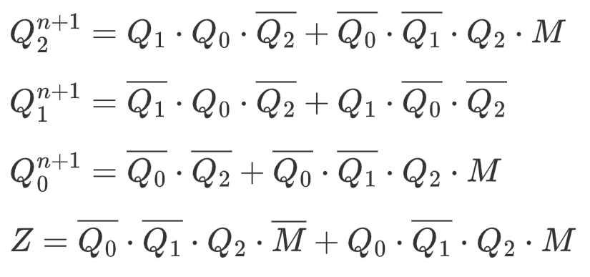
 |  |  |  |  |  | $Q_{2}^{n+1}=Q_1 \cdot Q_0 \cdot \overline{Q_{2}} +\overline{Q_{0}} \cdot \overline{Q_1} \cdot Q_2 \cdot M$ $Q_{1}^{n+1}=\overline{Q_1} \cdot Q_0 \cdot \overline{Q_2}+Q_1 \cdot \overline{Q_0} \cdot \overline{Q_2} $ $Q_{0}^{n+1}=\overline{Q_0} \cdot \overline{Q_{2}} +\overline{Q_{0}} \cdot \overline{Q_1} \cdot Q_2 \cdot M$ $Z=\overline{Q_{0}} \cdot \overline{Q_1} \cdot Q_2 \cdot \overline{M} +Q_{0} \cdot \overline{Q_1} \cdot Q_2 \cdot M$

